CollectiveAccess
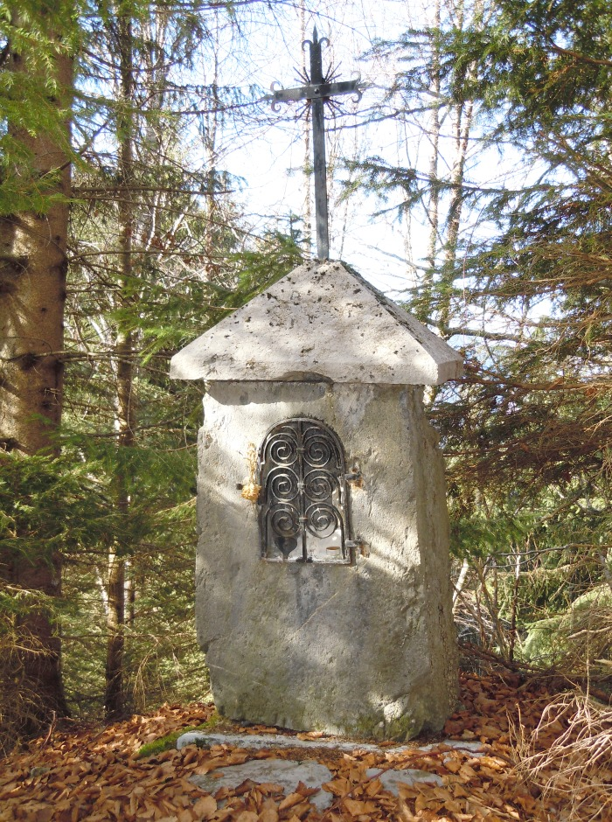
Image | Object | Description | Date
 | Oratoire des Coppons hameau de PASSY (1-041) | Oratoire Des Coppons érigé en 1866 altitude 1150M sur le Hameau de PASSY Cœur et étoile sur la grille

